m_eq
NOTA: le masse per unità di lunghezza sono riferite ai tratti, quelle nodali ai nodi. Mettendo in Newton ho direttamente i kg massa
Le masse concentrate devono far riferimento alla condizione di carico dei permenenti
Le masse concentrate devono essere trasformate in distribuite
Non c'è influenza nel numero di nodi analizzati |  |  |  |  |  |  | Forme modali e loro quadrati
 | Altezza progressiva | Identificativo tratto | Larghezza tratto | Massa per unità di lunghezza | Massa concentrata | Massa per unità di lunghezza | Modo 2 (First period in X dir.) |  |  | Modo 4 (second period in X dir) |  |  |  | Massa generalizzata al modo
Nodi k | z | Tratto | Delta s | mj | Mk | m(z) | φ1_out | φ1 | φ12 | φ2_out | φ2 | φ22 | m1 | m2 | me1 | me2
k | [m] | j | [m] | [kg/m] | [kg] | [kg/m] |  |  |  |  |  |  | [kg/m] | [kg/m] | [kg/m] | [kg/m]
S1 | 0.0 | 1 | 1.72 | 0 | 1938 | 2253.7 | 0.0000 | 0.000 | 0.000 | 0.000 | 0.000 | 0.00 | 0.0 | 0.0 | 1043 | 1259
S2 | 1.7 | 2 | 1.72 | 0 | 3489 | 2028.4 | 0.0001 | 0.008 | 0.0001 | -0.001 | -0.059 | 0.00 | 0.1 | 7.1
S3 | 3.4 | 3 | 1.72 | 0 | 3101 | 1803.0 | 0.0003 | 0.025 | 0.0006 | -0.002 | -0.161 | 0.03 | 1.1 | 46.7 | Massa ultimo terzo |  | Delta
S4 | 5.2 | 4 | 0.52 | 0 | 2019 | 1803.0 | 0.0006 | 0.050 | 0.0025 | -0.003 | -0.280 | 0.08 | 4.4 | 141.0 | 9.7 | m | 19.3 | m
S51 | 5.7 | 5 | 1.20 | 0 | 1875 | 2180.1 | 0.0007 | 0.058 | 0.0033 | -0.004 | -0.314 | 0.10 | 7.3 | 214.3 | 9088.3 | kg | 9.5 | Check
 | 1 | 2
0.0 | 0.000 | 0.000
1.7 | 0.008 | -0.059
3.4 | 0.025 | -0.161
5.2 | 0.050 | -0.280
5.7 | 0.058 | -0.314
6.9 | 0.083 | -0.390
8.6 | 0.124 | -0.483
10.0 | 0.157 | -0.542
11.3 | 0.198 | -0.585
11.3 | 0.198 | -0.585
12.7 | 0.248 | -0.593
14.0 | 0.298 | -0.576
15.4 | 0.355 | -0.534
16.8 | 0.413 | -0.458
16.9 | 0.421 | -0.449
18.1 | 0.471 | -0.356
19.5 | 0.537 | -0.229
20.8 | 0.595 | -0.085
22.2 | 0.661 | 0.085
23.6 | 0.727 | 0.254
24.9 | 0.793 | 0.441
26.3 | 0.860 | 0.627
27.6 | 0.926 | 0.814
29.0 | 1.000 | 1.000
29.0
S5 | 6.9 | 6 | 1.72 | 0 | 2632 | 1803.0 | 0.0010 | 0.083 | 0.0068 | -0.005 | -0.390 | 0.15 | 12.3 | 274.0 | 940.2 | kg/m
S6 | 8.6 | 7 | 1.36 | 0 | 2329 | 1512.1 | 0.0015 | 0.124 | 0.0154 | -0.006 | -0.483 | 0.23 | 23.2 | 352.8
S7 | 10.0 | 8 | 1.34 | 0 | 1545 | 1144.2 | 0.0019 | 0.157 | 0.0247 | -0.006 | -0.542 | 0.29 | 28.2 | 336.6
S52 | 11.3 | 9 | 0.02 | 0 | 1102 | 1621.1 | 0.0024 | 0.198 | 0.0393 | -0.007 | -0.585 | 0.34 | 63.8 | 554.3
S8 | 11.3 | 10 | 1.36 | 0 | 789 | 1144.2 | 0.0024 | 0.198 | 0.0393 | -0.007 | -0.585 | 0.34 | 45.0 | 391.2
S9 | 12.7 | 11 | 1.36 | 0 | 1556 | 1144.2 | 0.0030 | 0.248 | 0.0615 | -0.007 | -0.593 | 0.35 | 70.3 | 402.7
S10 | 14.0 | 12 | 1.36 | 0 | 1556 | 1144.2 | 0.0036 | 0.298 | 0.0885 | -0.007 | -0.576 | 0.33 | 101.3 | 380.0
S11 | 15.4 | 13 | 1.36 | 0 | 1453 | 1068.7 | 0.0043 | 0.355 | 0.1263 | -0.006 | -0.534 | 0.29 | 135.0 | 304.6
S12 | 16.8 | 14 | 0.16 | 0 | 755 | 993.3 | 0.0050 | 0.413 | 0.1708 | -0.005 | -0.458 | 0.21 | 169.6 | 208.0
S53 | 16.9 | 15 | 1.20 | 0 | 3810 | 5603.4 | 0.0051 | 0.421 | 0.1777 | -0.005 | -0.449 | 0.20 | 995.4 | 1130.4
S13 | 18.1 | 16 | 1.36 | 0 | 1271 | 993.3 | 0.0057 | 0.471 | 0.2219 | -0.004 | -0.356 | 0.13 | 220.4 | 125.8
S14 | 19.5 | 17 | 1.36 | 0 | 1351 | 993.3 | 0.0065 | 0.537 | 0.2886 | -0.003 | -0.229 | 0.05 | 286.6 | 52.0
S15 | 20.8 | 18 | 1.36 | 0 | 1351 | 993.3 | 0.0072 | 0.595 | 0.3541 | -0.001 | -0.085 | 0.01 | 351.7 | 7.1
S16 | 22.2 | 19 | 1.36 | 0 | 1248 | 917.8 | 0.0080 | 0.661 | 0.4371 | 0.001 | 0.085 | 0.01 | 401.2 | 6.6
S17 | 23.6 | 20 | 1.36 | 0 | 1146 | 842.3 | 0.0088 | 0.727 | 0.5289 | 0.003 | 0.254 | 0.06 | 445.5 | 54.4
S18 | 24.9 | 21 | 1.36 | 0 | 1146 | 842.3 | 0.0096 | 0.793 | 0.6295 | 0.005 | 0.441 | 0.19 | 530.2 | 163.6
S19 | 26.3 | 22 | 1.36 | 0 | 1146 | 842.3 | 0.0104 | 0.860 | 0.7387 | 0.007 | 0.627 | 0.39 | 622.3 | 331.3
S20 | 27.6 | 23 | 1.36 | 0 | 1137 | 836.2 | 0.0112 | 0.926 | 0.8568 | 0.010 | 0.814 | 0.66 | 716.5 | 553.5
S21 | 29.0 | 24 | 0.00 | 0 | 564 | 830.1 | 0.0121 | 1.000 | 1.0000 | 0.012 | 1.000 | 1.00 | 830.1 | 830.1
S50 | 29.0 |  |  | 0 | 0 |  | 0.0000
 |  |  |  | Total mass [kgm] | 40310 |  |  | Totale | 5.81 |  | Totale | 5.46 | 6061.7 | 6868.3
 |  |  |  | Total weight [kN] | 395

Export per SMATH
Nodi k | z | Tratto | Delta s | Mk | m(z) | φ1 | φ2 | m1 | m2
k | [m] | j | [m] | [kg] | [kg/m] | - | - | [kg/m] | [kg/m]
S1 | 0.0 | 1 | 1.71998 | 1938.1896 | 2253.7 | 0.000 | 0.000 | 0.0 | 0.0
S2 | 1.7 | 2 | 1.719979 | 3488.7412 | 2028.4 | 0.008 | -0.059 | 0.1 | 7.1
S3 | 3.4 | 3 | 1.71998 | 3101.1033 | 1803.0 | 0.025 | -0.161 | 1.1 | 46.7
S4 | 5.2 | 4 | 0.519993 | 2019.3231 | 1803.0 | 0.050 | -0.280 | 4.4 | 141.0
S51 | 5.7 | 5 | 1.199986 | 1874.8429 | 2180.1 | 0.058 | -0.314 | 7.3 | 214.3
S5 | 6.9 | 6 | 1.71998 | 2632.3319 | 1803.0 | 0.083 | -0.390 | 12.3 | 274.0
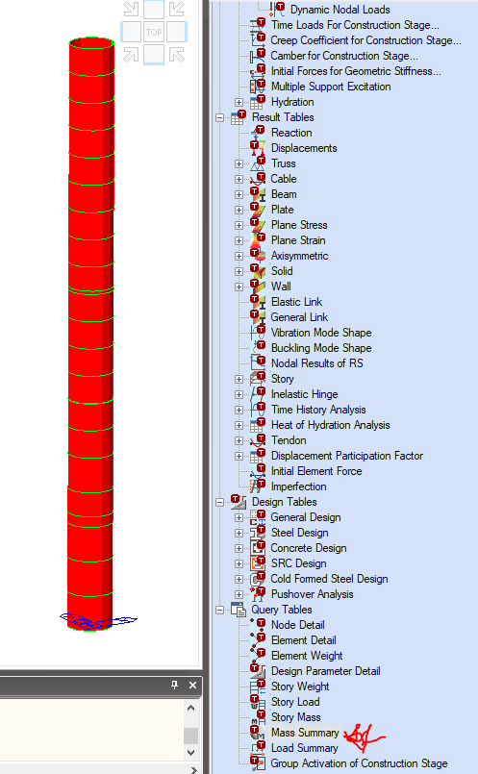
S6 | 8.6 | 7 | 1.359984 | 2328.6013 | 1512.1 | 0.124 | -0.483 | 23.2 | 352.8
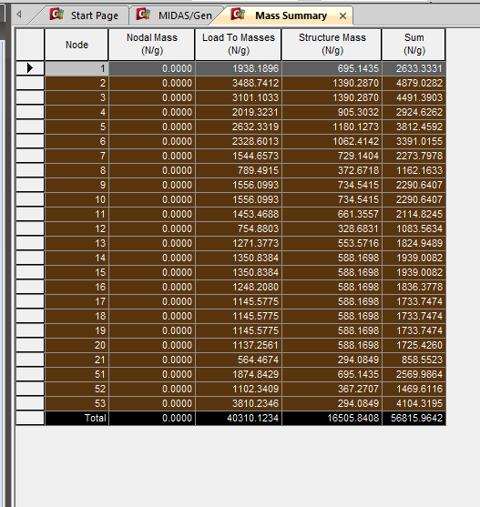
S7 | 10.0 | 8 | 1.339984 | 1544.6573 | 1144.2 | 0.157 | -0.542 | 28.2 | 336.6 |  |  |  |  |  |  |  |  |  |  |  |  |  |  |  | 1 | 0 | 0 | 0
S52 | 11.3 | 9 | 0.019999 | 1102.3409 | 1621.1 | 0.198 | -0.585 | 63.8 | 554.3 |  |  |  |  |  |  |  |  |  |  | Node | Nodal Mass (N/g) | Load To Masses (N/g) | Structure Mass (N/g) | Sum (N/g) | 2 | 0.005931 | 0 | 1.71998
S8 | 11.3 | 10 | 1.359984 | 789.4915 | 1144.2 | 0.198 | -0.585 | 45.0 | 391.2 |  |  |  |  |  |  |  |  |  |  | 1 | 0 | 1938.1896 | 0 | 1938.1896 | 3 | 0.011862 | 0 | 3.439959
S9 | 12.7 | 11 | 1.359984 | 1556.0993 | 1144.2 | 0.248 | -0.593 | 70.3 | 402.7 |  |  |  |  |  |  |  |  |  |  | 2 | 0 | 3488.7412 | 0 | 3488.7412 | 4 | 0.017793 | 0 | 5.159939
S10 | 14.0 | 12 | 1.359984 | 1556.0993 | 1144.2 | 0.298 | -0.576 | 101.3 | 380.0 |  |  |  |  |  |  |  |  |  |  | 3 | 0 | 3101.1033 | 0 | 3101.1033 | 51 | 0.019586 | 0 | 5.679932
S11 | 15.4 | 13 | 1.359984 | 1453.4688 | 1068.7 | 0.355 | -0.534 | 135.0 | 304.6 |  |  |  |  |  |  |  |  |  |  | 4 | 0 | 2019.3231 | 0 | 2019.3231 | 5 | 0.023724 | 0 | 6.879918
S12 | 16.8 | 14 | 0.159998 | 754.8803 | 993.3 | 0.413 | -0.458 | 169.6 | 208.0 |  |  |  |  |  |  |  |  |  |  | 51 | 0 | 1874.8429 | 0 | 1874.8429 | 6 | 0.029655 | 0 | 8.599898
S53 | 16.9 | 15 | 1.199986 | 3810.2346 | 5603.4 | 0.421 | -0.449 | 995.4 | 1130.4 |  |  |  |  |  |  |  |  |  |  | 5 | 0 | 2632.3319 | 0 | 2632.3319 | 7 | 0.034344 | 0 | 9.959882
S13 | 18.1 | 16 | 1.359983 | 1271.3773 | 993.3 | 0.471 | -0.356 | 220.4 | 125.8 |  |  |  |  |  |  |  |  |  |  | 6 | 0 | 2328.6013 | 0 | 2328.6013 | 52 | 0.038965 | 0 | 11.299866
S14 | 19.5 | 17 | 1.359984 | 1350.8384 | 993.3 | 0.537 | -0.229 | 286.6 | 52.0 |  |  |  |  |  |  |  |  |  |  | 7 | 0 | 1544.6573 | 0 | 1544.6573 | 8 | 0.039034 | 0 | 11.319865
S15 | 20.8 | 18 | 1.359984 | 1350.8384 | 993.3 | 0.595 | -0.085 | 351.7 | 7.1 |  |  |  |  |  |  |  |  |  |  | 52 | 0 | 1102.3409 | 0 | 1102.3409 | 9 | 0.043724 | 0 | 12.679849
S16 | 22.2 | 19 | 1.359984 | 1248.208 | 917.8 | 0.661 | 0.085 | 401.2 | 6.6 |  |  |  |  |  |  |  |  |  |  | 8 | 0 | 789.4915 | 0 | 789.4915 | 10 | 0.048413 | 0 | 14.039833
S17 | 23.6 | 20 | 1.359984 | 1145.5775 | 842.3 | 0.727 | 0.254 | 445.5 | 54.4 |  |  |  |  |  |  |  |  |  |  | 9 | 0 | 1556.0993 | 0 | 1556.0993 | 11 | 0.053103 | 0 | 15.399817
S18 | 24.9 | 21 | 1.359984 | 1145.5775 | 842.3 | 0.793 | 0.441 | 530.2 | 163.6 |  |  |  |  |  |  |  |  |  |  | 10 | 0 | 1556.0993 | 0 | 1556.0993 | 12 | 0.057792 | 0 | 16.759801
S19 | 26.3 | 22 | 1.359983 | 1145.5775 | 842.3 | 0.860 | 0.627 | 622.3 | 331.3 |  |  |  |  |  |  |  |  |  |  | 11 | 0 | 1453.4688 | 0 | 1453.4688 | 53 | 0.058344 | 0 | 16.919799
S20 | 27.6 | 23 | 1.359984 | 1137.2561 | 836.2 | 0.926 | 0.814 | 716.5 | 553.5 |  |  |  |  |  |  |  |  |  |  | 12 | 0 | 754.8803 | 0 | 754.8803 | 13 | 0.062482 | 0 | 18.119785
S21 | 29.0 | 24 | 0 | 564.4674 | 830.1 | 1.000 | 1.000 | 830.1 | 830.1 |  |  |  |  |  |  |  |  |  |  | 53 | 0 | 3810.2346 | 0 | 3810.2346 | 14 | 0.067172 | 0 | 19.479768
S50 | 29.0 | 0 | 0 | 0 | 0.0 | 0.000 | 0.000 | 0.0 | 0.0 |  |  |  |  |  |  |  |  |  |  | 13 | 0 | 1271.3773 | 0 | 1271.3773 | 15 | 0.071861 | 0 | 20.839752
 |  |  |  |  |  |  |  |  |  |  |  |  |  |  |  |  |  |  |  | 14 | 0 | 1350.8384 | 0 | 1350.8384 | 16 | 0.076551 | 0 | 22.199736
 |  |  |  |  |  |  |  |  |  |  |  |  |  |  |  |  |  |  |  | 15 | 0 | 1350.8384 | 0 | 1350.8384 | 17 | 0.08124 | 0 | 23.55972
 |  |  |  |  |  |  |  |  |  |  |  |  |  |  |  |  |  |  |  | 16 | 0 | 1248.208 | 0 | 1248.208 | 18 | 0.08593 | 0 | 24.919704
 |  |  |  |  |  |  |  |  |  |  |  |  |  |  |  |  |  |  |  | 17 | 0 | 1145.5775 | 0 | 1145.5775 | 19 | 0.09062 | 0 | 26.279688
 |  |  |  |  |  |  |  |  |  |  |  |  |  |  |  |  |  |  |  | 18 | 0 | 1145.5775 | 0 | 1145.5775 | 20 | 0.095309 | 0 | 27.639671
 |  |  |  |  |  |  |  |  |  |  |  |  |  |  |  |  |  |  |  | 19 | 0 | 1145.5775 | 0 | 1145.5775 | 21 | 0.099999 | 0 | 28.999655
 |  |  |  |  |  |  |  |  |  |  |  |  |  |  |  |  |  |  |  | 20 | 0 | 1137.2561 | 0 | 1137.2561 | 50 | 0.099999 | 0 | 28.999655
 |  |  |  |  |  |  |  |  |  |  |  |  |  |  |  |  |  |  |  | 21 | 0 | 564.4674 | 0 | 564.4674
 |  |  |  |  |  |  |  |  |  |  |  |  |  |  |  |  |  |  |  | 50 | 0 | 0 | 0 | 0

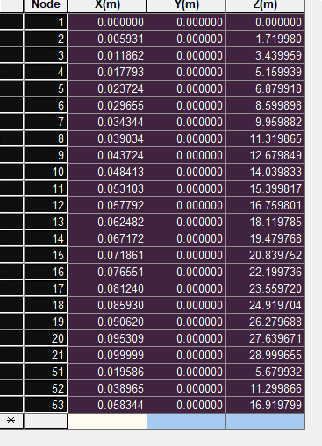
 |  |  |  |  |  |  |  |  |  |  |  |  |  |  |  |  |  |  | 1
 |  |  |  |  |  |  |  |  |  |  |  |  |  |  |  |  |  |  | 2 | 0 | 0 | 0
 |  |  |  |  |  |  |  |  |  |  |  |  |  |  |  |  |  |  | 3 | 0.005931 | 0 | 1.71998
 |  |  |  |  |  |  |  |  |  |  |  |  |  |  |  |  |  |  | 4 | 0.011862 | 0 | 3.439959
 |  |  |  |  |  |  |  |  |  |  |  |  |  |  |  |  |  |  | 51 | 0.017793 | 0 | 5.159939
 |  |  |  |  |  |  |  |  |  |  |  |  |  |  |  |  |  |  | 5 | 0.019586 | 0 | 5.679932
 |  |  |  |  |  |  |  |  |  |  |  |  |  |  |  |  |  |  | 6 | 0.023724 | 0 | 6.879918
 |  |  |  |  |  |  |  |  |  |  |  |  |  |  |  |  |  |  | 7 | 0.029655 | 0 | 8.599898
 |  |  |  |  |  |  |  |  |  |  |  |  |  |  |  |  |  |  | 52 | 0.034344 | 0 | 9.959882
 |  |  |  |  |  |  |  |  |  |  |  |  |  |  |  |  |  |  | 8 | 0.038965 | 0 | 11.299866
 |  |  |  |  |  |  |  |  |  |  |  |  |  |  |  |  |  |  | 9 | 0.039034 | 0 | 11.319865
 |  |  |  |  |  |  |  |  |  |  |  |  |  |  |  |  |  |  | 10 | 0.043724 | 0 | 12.679849
 |  |  |  |  |  |  |  |  |  |  |  |  |  |  |  |  |  |  | 11 | 0.048413 | 0 | 14.039833
 |  |  |  |  |  |  |  |  |  |  |  |  |  |  |  |  |  |  | 12 | 0.053103 | 0 | 15.399817
 |  |  |  |  |  |  |  |  |  |  |  |  |  |  |  |  |  |  | 53 | 0.057792 | 0 | 16.759801
 |  |  |  |  |  |  |  |  |  |  |  |  |  |  |  |  |  |  | 13 | 0.058344 | 0 | 16.919799
 |  |  |  |  |  |  |  |  |  |  |  |  |  |  |  |  |  |  | 14 | 0.062482 | 0 | 18.119785
 |  |  |  |  |  |  |  |  |  |  |  |  |  |  |  |  |  |  | 15 | 0.067172 | 0 | 19.479768
 |  |  |  |  |  |  |  |  |  |  |  |  |  |  |  |  |  |  | 16 | 0.071861 | 0 | 20.839752
 |  |  |  |  |  |  |  |  |  |  |  |  |  |  |  |  |  |  | 17 | 0.076551 | 0 | 22.199736
 |  |  |  |  |  |  |  |  |  |  |  |  |  |  |  |  |  |  | 18 | 0.08124 | 0 | 23.55972
 |  |  |  |  |  |  |  |  |  |  |  |  |  |  |  |  |  |  | 19 | 0.08593 | 0 | 24.919704
 |  |  |  |  |  |  |  |  |  |  |  |  |  |  |  |  |  |  | 20 | 0.09062 | 0 | 26.279688
 |  |  |  |  |  |  |  |  |  |  |  |  |  |  |  |  |  |  | 21 | 0.095309 | 0 | 27.639671
 |  |  |  |  |  |  |  |  |  |  |  |  |  |  |  |  |  |  |  | 0.099999 | 0 | 28.999655

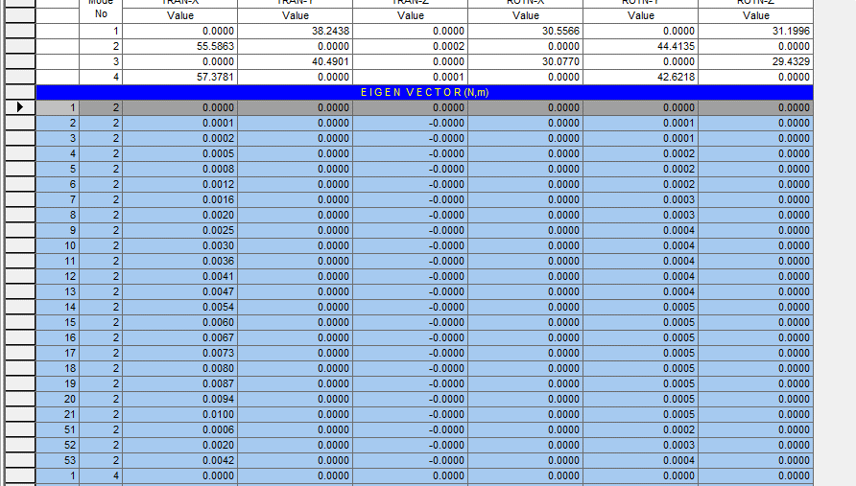
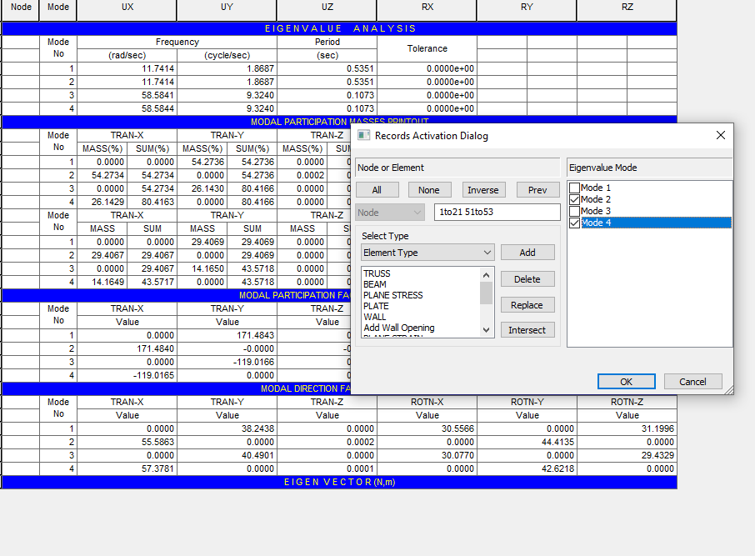
 |  |  |  |  |  |  |  |  |  |  |  |  |  |  |  |  |  |  | 1
 |  |  |  |  |  |  |  |  |  |  |  |  |  |  |  |  |  |  | 2 | 2 | 0 | 0
 |  |  |  |  |  |  |  |  |  |  |  |  |  |  |  |  |  |  | 3 | 2 | 0.0001 | -0.0006
 |  |  |  |  |  |  |  |  |  |  |  |  |  |  |  |  |  |  | 4 | 2 | 0.0002 | -0.0016
 |  |  |  |  |  |  |  |  |  |  |  |  |  |  |  |  |  |  | 51 | 2 | 0.0005 | -0.0028
 |  |  |  |  |  |  |  |  |  |  |  |  |  |  |  |  |  |  | 5 | 2 | 0.0006 | -0.0031
 |  |  |  |  |  |  |  |  |  |  |  |  |  |  |  |  |  |  | 6 | 2 | 0.0008 | -0.0039
 |  |  |  |  |  |  |  |  |  |  |  |  |  |  |  |  |  |  | 7 | 2 | 0.0012 | -0.0049
 |  |  |  |  |  |  |  |  |  |  |  |  |  |  |  |  |  |  | 52 | 2 | 0.0016 | -0.0055
 |  |  |  |  |  |  |  |  |  |  |  |  |  |  |  |  |  |  | 8 | 2 | 0.002 | -0.0058
 |  |  |  |  |  |  |  |  |  |  |  |  |  |  |  |  |  |  | 9 | 2 | 0.002 | -0.0059
 |  |  |  |  |  |  |  |  |  |  |  |  |  |  |  |  |  |  | 10 | 2 | 0.0025 | -0.006
 |  |  |  |  |  |  |  |  |  |  |  |  |  |  |  |  |  |  | 11 | 2 | 0.003 | -0.0058
 |  |  |  |  |  |  |  |  |  |  |  |  |  |  |  |  |  |  | 12 | 2 | 0.0036 | -0.0054
 |  |  |  |  |  |  |  |  |  |  |  |  |  |  |  |  |  |  | 53 | 2 | 0.0041 | -0.0047
 |  |  |  |  |  |  |  |  |  |  |  |  |  |  |  |  |  |  | 13 | 2 | 0.0042 | -0.0046
 |  |  |  |  |  |  |  |  |  |  |  |  |  |  |  |  |  |  | 14 | 2 | 0.0047 | -0.0037
 |  |  |  |  |  |  |  |  |  |  |  |  |  |  |  |  |  |  | 15 | 2 | 0.0054 | -0.0025
 |  |  |  |  |  |  |  |  |  |  |  |  |  |  |  |  |  |  | 16 | 2 | 0.006 | -0.0011
 |  |  |  |  |  |  |  |  |  |  |  |  |  |  |  |  |  |  | 17 | 2 | 0.0067 | 0.0005
 |  |  |  |  |  |  |  |  |  |  |  |  |  |  |  |  |  |  | 18 | 2 | 0.0073 | 0.0022
 |  |  |  |  |  |  |  |  |  |  |  |  |  |  |  |  |  |  | 19 | 2 | 0.008 | 0.004
 |  |  |  |  |  |  |  |  |  |  |  |  |  |  |  |  |  |  | 20 | 2 | 0.0087 | 0.0058
 |  |  |  |  |  |  |  |  |  |  |  |  |  |  |  |  |  |  | 21 | 2 | 0.0094 | 0.0076
 |  |  |  |  |  |  |  |  |  |  |  |  |  |  |  |  |  |  |  | 2 | 0.01 | 0.0094

m_eqG1
NOTA: le masse per unità di lunghezza sono riferite ai tratti, quelle nodali ai nodi. Mettendo in Newton ho direttamente i kg massa
Le masse concentrate devono far riferimento alla condizione di carico dei permenenti
Le masse concentrate devono essere trasformate in distribuite
Non c'è influenza nel numero di nodi analizzati |  |  |  |  |  |  | Forme modali e loro quadrati |  |  | Modo 12 | 0.88 Hz
 | Altezza progressiva | Identificativo tratto | Larghezza tratto | Massa per unità di lunghezza | Massa concentrata | Massa per unità di lunghezza | Modo 1: Il modo deve essere scelto considerando quello che nella direzione del vento fa muovere il cavo
Nodi k | z | Tratto | Delta s | mj | Mk | m(z) | φ1_out | φ1 | φ12 | m1 | me1
k | [m] | j | [m] | [kg/m] | [kg] | [kg/m] |  |  |  | [kg/m] | [kg/m]
1 | 0.00 | 1 | 3.21 | 0 | 3 | 1.9 | 0 | 0.000 | 0.000 | 0.0 | 1.8
2 | 1.86 | 2 | 3.21 | 0 | 5.93 | 1.8 | 0.018 | 0.184 | 0.034 | 0.1
3 | 3.42 | 3 | 3.21 | 0 | 5.93 | 1.8 | 0.034 | 0.362 | 0.131 | 0.2 | Massa metà terzo | Delta
4 | 4.98 | 4 | 3.21 | 0 | 5.93 | 1.8 | 0.050 | 0.527 | 0.278 | 0.5 | 17.1 |  | m
5 | 6.54 | 5 | 3.21 | 0 | 5.93 | 1.8 | 0.064 | 0.674 | 0.455 | 0.8 | 35.6 | 16.05 | Check
 | 1 | 2
0.00 | 0.000 | 1
1.86 | 0.184
3.42 | 0.362
4.98 | 0.527
6.54 | 0.674
8.10 | 0.799
9.66 | 0.896
11.22 | 0.963
12.78 | 0.998
14.33 | 1.000
15.89 | 0.968
17.45 | 0.905
19.01 | 0.811
20.57 | 0.691
22.13 | 0.548
23.69 | 0.387
25.25 | 0.000
6 | 8.10 | 6 | 3.21 | 0 | 5.93 | 1.8 | 0.076 | 0.799 | 0.638 | 1.2 | 2.1
7 | 9.66 | 7 | 3.21 | 0 | 5.93 | 1.8 | 0.085 | 0.896 | 0.803 | 1.5
8 | 11.22 | 8 | 3.21 | 0 | 5.93 | 1.8 | 0.092 | 0.963 | 0.928 | 1.7
9 | 12.78 | 9 | 3.21 | 0 | 5.93 | 1.8 | 0.095 | 0.998 | 0.997 | 1.8
10 | 14.33 | 10 | 3.21 | 0 | 5.93 | 1.8 | 0.095 | 1.000 | 1.000 | 1.8
11 | 15.89 | 11 | 3.21 | 0 | 5.93 | 1.8 | 0.092 | 0.968 | 0.938 | 1.7
12 | 17.45 | 12 | 3.21 | 0 | 5.93 | 1.8 | 0.086 | 0.905 | 0.818 | 1.5
13 | 19.01 | 13 | 3.21 | 0 | 5.93 | 1.8 | 0.077 | 0.811 | 0.658 | 1.2
14 | 20.57 | 14 | 3.21 | 0 | 5.93 | 1.8 | 0.066 | 0.691 | 0.477 | 0.9
15 | 22.13 | 15 | 3.21 | 0 | 5.93 | 1.8 | 0.052 | 0.548 | 0.300 | 0.6
16 | 23.69 | 16 | 3.21 | 0 | 5.93 | 1.8 | 0.037 | 0.387 | 0.150 | 0.3
17 | 25.25 | - | - | 0 | 3 | 1.9 | 0.000 | 0.000 | 0.000 | 0.0
 |  | Total lenght | 51.36 | Total mass [kgm] | 94.95 |  |  | Totale | 8.60 | 15.9
 |  |  |  | Total weight [kN] | 1

Export per Smath cavo corto
Nodi k | z | Tratto | Delta s | Mk | m(z) | φ1 | m1
k | [m] | j | [m] | [kg] | [kg/m] | - | [kg/m]
1 | 0 | 1 | 3.21 | 3 | 1.9 | 0.000 | 0.0
2 | 1.85938 | 2 | 3.21 | 5.93 | 1.8 | 0.184 | 0.1
3 | 3.41875 | 3 | 3.21 | 5.93 | 1.8 | 0.362 | 0.2 |  | 5.93 |  | 0.018
4 | 4.97813 | 4 | 3.21 | 5.93 | 1.8 | 0.527 | 0.5 |  | 5.93 |  | 0.034
5 | 6.5375 | 5 | 3.21 | 5.93 | 1.8 | 0.674 | 0.8 |  | 5.93 |  | 0.050
6 | 8.09687 | 6 | 3.21 | 5.93 | 1.8 | 0.799 | 1.2 |  | 5.93 |  | 0.064
7 | 9.65625 | 7 | 3.21 | 5.93 | 1.8 | 0.896 | 1.5 |  | 5.93 |  | 0.076
8 | 11.21562 | 8 | 3.21 | 5.93 | 1.8 | 0.963 | 1.7 |  | 5.93 |  | 0.085
9 | 12.775 | 9 | 3.21 | 5.93 | 1.8 | 0.998 | 1.8 |  | 5.93 |  | 0.092
10 | 14.33437 | 10 | 3.21 | 5.93 | 1.8 | 1.000 | 1.8 |  | 5.93 |  | 0.095
11 | 15.89375 | 11 | 3.21 | 5.93 | 1.8 | 0.968 | 1.7 |  | 5.93 |  | 0.095
12 | 17.45312 | 12 | 3.21 | 5.93 | 1.8 | 0.905 | 1.5 |  | 5.93 |  | 0.092
13 | 19.0125 | 13 | 3.21 | 5.93 | 1.8 | 0.811 | 1.2 |  | 5.93 |  | 0.086
14 | 20.57187 | 14 | 3.21 | 5.93 | 1.8 | 0.691 | 0.9 |  | 5.93 |  | 0.077
15 | 22.13125 | 15 | 3.21 | 5.93 | 1.8 | 0.548 | 0.6 |  | 5.93 |  | 0.066
16 | 23.69062 | 16 | 3.21 | 5.93 | 1.8 | 0.387 | 0.3 |  | 5.93 |  | 0.052
17 | 25.25 | - | - | 3 | 1.9 | 0.000 | 0.0 |  | 5.93 |  | 0.037
 |  |  |  |  |  |  |  |  | 1453.87 |  | 0.020
 |  |  |  |  |  |  |  |  | 10.42 |  | 0.000

 |  |  |  |  |  |  |  |  | 0 | 1 | Mass Source | 5.93 | 5.93 | 5.93 | 0 | 0 | 0 | 42.1875 | 0 | 1.86
 |  |  |  |  |  |  |  |  | 0.017529 | 2 | Mass Source | 5.93 | 5.93 | 5.93 | 0 | 0 | 0 | 39.375 | 0 | 3.42
 |  |  |  |  |  |  |  |  | 0.034406 | 3 | Mass Source | 5.93 | 5.93 | 5.93 | 0 | 0 | 0 | 36.5625 | 0 | 4.98
 |  |  |  |  |  |  |  |  | 0.0501 | 4 | Mass Source | 5.93 | 5.93 | 5.93 | 0 | 0 | 0 | 33.75 | 0 | 6.54
 |  |  |  |  |  |  |  |  | 0.064087 | 9 | Mass Source | 5.93 | 5.93 | 5.93 | 0 | 0 | 0 | 30.9375 | 0 | 8.10
 |  |  |  |  |  |  |  |  | 0.075904 | 10 | Mass Source | 5.93 | 5.93 | 5.93 | 0 | 0 | 0 | 28.125 | 0 | 9.66
 |  |  |  |  |  |  |  |  | 0.08516 | 15 | Mass Source | 5.93 | 5.93 | 5.93 | 0 | 0 | 0 | 25.3125 | 0 | 11.22
 |  |  |  |  |  |  |  |  | 0.091555 | 16 | Mass Source | 5.93 | 5.93 | 5.93 | 0 | 0 | 0 | 22.5 | 0 | 12.78
 |  |  |  |  |  |  |  |  | 0.094883 | 17 | Mass Source | 5.93 | 5.93 | 5.93 | 0 | 0 | 0 | 19.6875 | 0 | 14.33
 |  |  |  |  |  |  |  |  | 0.095043 | 18 | Mass Source | 5.93 | 5.93 | 5.93 | 0 | 0 | 0 | 16.875 | 0 | 15.89
 |  |  |  |  |  |  |  |  | 0.092039 | 27 | Mass Source | 5.93 | 5.93 | 5.93 | 0 | 0 | 0 | 14.0625 | 0 | 17.45
 |  |  |  |  |  |  |  |  | 0.085981 | 28 | Mass Source | 5.93 | 5.93 | 5.93 | 0 | 0 | 0 | 11.25 | 0 | 19.01
 |  |  |  |  |  |  |  |  | 0.07708 | 33 | Mass Source | 5.93 | 5.93 | 5.93 | 0 | 0 | 0 | 8.4375 | 0 | 20.57
 |  |  |  |  |  |  |  |  | 0.06564 | 42 | Mass Source | 5.93 | 5.93 | 5.93 | 0 | 0 | 0 | 5.625 | 0 | 22.13
 |  |  |  |  |  |  |  |  | 0.052046 | 43 | Mass Source | 5.93 | 5.93 | 5.93 | 0 | 0 | 0 | 2.8125 | 0 | 23.69
 |  |  |  |  |  |  |  |  | 0.036755 | P_9 | Mass Source | 1453.87 | 1453.87 | 1453.87 | 0 | 0 | 0 | 0 | 0 | 25.25
 |  |  |  |  |  |  |  |  | 0.020276 | Anchor_2 | Mass Source | 10.42 | 10.42 | 10.42 | 0 | 0 | 0 | 45 | 0 | 0.3

m_eqG2
NOTA: le masse per unità di lunghezza sono riferite ai tratti, quelle nodali ai nodi. Mettendo in Newton ho direttamente i kg massa
Le masse concentrate devono far riferimento alla condizione di carico dei permenenti
Le masse concentrate devono essere trasformate in distribuite
Non c'è influenza nel numero di nodi analizzati |  |  |  |  |  |  | Forme modali e loro quadrati |  |  | Modo 7 | 0.8 Hz
 | Altezza progressiva | Identificativo tratto | Larghezza tratto | Massa per unità di lunghezza | Massa concentrata | Massa per unità di lunghezza | Modo 1: Il modo deve essere scelto considerando quello che nella direzione del vento fa muovere il cavo
Nodi k | z | Tratto | Delta s | mj | Mk | m(z) | φ1_out | φ1 | φ12 | m1 | me1
k | [m] | j | [m] | [kg/m] | [kg] | [kg/m] |  |  |  | [kg/m] | [kg/m]
1 | 0 | 1 | 3.68 | 0 | 4 | 2.2 | 0 | 0.000 | 0.000 | 0.0 | 1.9
2 | 2.69 | 2 | 3.68 | 0 | 6.84 | 1.9 | -0.02 | -0.193 | 0.037 | 0.1
3 | 5.08 | 3 | 3.68 | 0 | 6.84 | 1.9 | -0.04 | -0.379 | 0.144 | 0.3 | Massa metà terzo | Delta
4 | 7.46 | 4 | 3.68 | 0 | 6.84 | 1.9 | -0.06 | -0.550 | 0.302 | 0.6 | 19.6 |  | m
5 | 9.85 | 5 | 3.68 | 0 | 6.84 | 1.9 | -0.08 | -0.700 | 0.490 | 0.9 | 41.0 | 18.4 | Check
 | 1 | 2
0.00 | 0.000 | 1
2.69 | -0.193
5.08 | -0.379
7.46 | -0.550
9.85 | -0.700
12.24 | -0.824
14.63 | -0.917
17.01 | -0.977
19.40 | -1.000
21.79 | -0.987
24.18 | -0.938
26.56 | -0.854
28.95 | -0.740
31.34 | -0.600
33.73 | -0.438
36.11 | -0.260
38.50 | 0.000
6 | 12.24 | 6 | 3.68 | 0 | 6.84 | 1.9 | -0.10 | -0.824 | 0.679 | 1.3 | 2.1
7 | 14.63 | 7 | 3.68 | 0 | 6.84 | 1.9 | -0.11 | -0.917 | 0.841 | 1.6
8 | 17.01 | 8 | 3.68 | 0 | 6.84 | 1.9 | -0.11 | -0.977 | 0.954 | 1.8
9 | 19.40 | 9 | 3.68 | 0 | 6.84 | 1.9 | -0.12 | -1.000 | 1.000 | 1.9
10 | 21.79 | 10 | 3.68 | 0 | 6.84 | 1.9 | -0.11 | -0.987 | 0.974 | 1.8
11 | 24.18 | 11 | 3.68 | 0 | 6.84 | 1.9 | -0.11 | -0.938 | 0.879 | 1.6
12 | 26.56 | 12 | 3.68 | 0 | 6.84 | 1.9 | -0.10 | -0.854 | 0.730 | 1.4
13 | 28.95 | 13 | 3.68 | 0 | 6.84 | 1.9 | -0.09 | -0.740 | 0.548 | 1.0
14 | 31.34 | 14 | 3.68 | 0 | 6.84 | 1.9 | -0.07 | -0.600 | 0.360 | 0.7
15 | 33.73 | 15 | 3.68 | 0 | 6.84 | 1.9 | -0.05 | -0.438 | 0.192 | 0.4
16 | 36.11 | 16 | 3.68 | 0 | 6.84 | 1.9 | -0.03 | -0.260 | 0.068 | 0.1
17 | 38.5 | - | - | 0 | 4 | 2.2 | 0.00 | 0.000 | 0.000 | 0.0
 |  | Total lenght | 58.88 | Total mass [kgm] | 111 |  |  | Totale | 8.20 | 15.2
 |  |  |  | Total weight [kN] | 1

Export per Smath cavo corto
Nodi k | z | Tratto | Delta s | Mk | m(z) | φ1 | m1
k | [m] | j | [m] | [kg] | [kg/m] | - | [kg/m]
1 | 0 | 1 | 3.68 | 4 | 2.2 | 0.000 | 0.0
2 | 2.6875 | 2 | 3.68 | 6.84 | 1.9 | -0.193 | 0.1
3 | 5.075 | 3 | 3.68 | 6.84 | 1.9 | -0.379 | 0.3
4 | 7.4625 | 4 | 3.68 | 6.84 | 1.9 | -0.550 | 0.6
5 | 9.85 | 5 | 3.68 | 6.84 | 1.9 | -0.700 | 0.9
6 | 12.2375 | 6 | 3.68 | 6.84 | 1.9 | -0.824 | 1.3
7 | 14.625 | 7 | 3.68 | 6.84 | 1.9 | -0.917 | 1.6
8 | 17.0125 | 8 | 3.68 | 6.84 | 1.9 | -0.977 | 1.8
9 | 19.4 | 9 | 3.68 | 6.84 | 1.9 | -1.000 | 1.9
10 | 21.7875 | 10 | 3.68 | 6.84 | 1.9 | -0.987 | 1.8
11 | 24.175 | 11 | 3.68 | 6.84 | 1.9 | -0.938 | 1.6
12 | 26.5625 | 12 | 3.68 | 6.84 | 1.9 | -0.854 | 1.4
13 | 28.95 | 13 | 3.68 | 6.84 | 1.9 | -0.740 | 1.0
14 | 31.3375 | 14 | 3.68 | 6.84 | 1.9 | -0.600 | 0.7
15 | 33.725 | 15 | 3.68 | 6.84 | 1.9 | -0.438 | 0.4
16 | 36.1125 | 16 | 3.68 | 6.84 | 1.9 | -0.260 | 0.1
17 | 38.5 | - | - | 4 | 2.2 | 0.000 | 0.0

m_eqG3
NOTA: le masse per unità di lunghezza sono riferite ai tratti, quelle nodali ai nodi. Mettendo in Newton ho direttamente i kg massa
Le masse concentrate devono far riferimento alla condizione di carico dei permenenti
Le masse concentrate devono essere trasformate in distribuite
Non c'è influenza nel numero di nodi analizzati |  |  |  |  |  |  | Forme modali e loro quadrati |  |  | modo 3 | 0.70 Hz
 | Altezza progressiva | Identificativo tratto | Larghezza tratto | Massa per unità di lunghezza | Massa concentrata | Massa per unità di lunghezza | Modo 1: Il modo deve essere scelto considerando quello che nella direzione del vento fa muovere il cavo
Nodi k | z | Tratto | Delta s | mj | Mk | m(z) | φ1_out | φ1 | φ12 | m1 | me1
k | [m] | j | [m] | [kg/m] | [kg] | [kg/m] |  |  |  | [kg/m] | [kg/m]
1 | 0 | 1 | 4.33 | 0 | 4 | 1.8 | 0 | 0.000 | 0.000 | 0.0 | 1.9
2 | 3.6 | 2 | 4.33 | 0 | 8.07 | 1.9 | -0.71 | -0.199 | 0.040 | 0.1
3 | 6.9 | 3 | 4.33 | 0 | 8.07 | 1.9 | -1.39 | -0.389 | 0.152 | 0.3 | Massa metà terzo | Delta
4 | 10.2 | 4 | 4.33 | 0 | 8.07 | 1.9 | -2.01 | -0.564 | 0.318 | 0.6 | 23.1 |  | m
5 | 13.5 | 5 | 4.33 | 0 | 8.07 | 1.9 | -2.55 | -0.716 | 0.512 | 1.0 | 48.4 | 21.65 | Check
 | 1 | 2
0.0 | 0.000 | 1
3.6 | -0.199
6.9 | -0.389
10.2 | -0.564
13.5 | -0.716
16.8 | -0.839
20.1 | -0.930
23.4 | -0.984
26.7 | -1.000
29.9 | -0.978
33.2 | -0.918
36.5 | -0.824
39.8 | -0.698
43.1 | -0.546
46.4 | -0.375
49.7 | -0.189
53.0 | 0.000
6 | 16.8 | 6 | 4.33 | 0 | 8.07 | 1.9 | -2.99 | -0.839 | 0.704 | 1.3 | 2.1
7 | 20.1 | 7 | 4.33 | 0 | 8.07 | 1.9 | -3.31 | -0.930 | 0.864 | 1.6
8 | 23.4 | 8 | 4.33 | 0 | 8.07 | 1.9 | -3.51 | -0.984 | 0.968 | 1.8
9 | 26.7 | 9 | 4.33 | 0 | 8.07 | 1.9 | -3.56 | -1.000 | 1.000 | 1.9
10 | 29.9 | 10 | 4.33 | 0 | 8.07 | 1.9 | -3.49 | -0.978 | 0.956 | 1.8
11 | 33.2 | 11 | 4.33 | 0 | 8.07 | 1.9 | -3.27 | -0.918 | 0.843 | 1.6
12 | 36.5 | 12 | 4.33 | 0 | 8.07 | 1.9 | -2.94 | -0.824 | 0.678 | 1.3
13 | 39.8 | 13 | 4.33 | 0 | 8.07 | 1.9 | -2.49 | -0.698 | 0.487 | 0.9
14 | 43.1 | 14 | 4.33 | 0 | 8.07 | 1.9 | -1.95 | -0.546 | 0.299 | 0.6
15 | 46.4 | 15 | 4.33 | 0 | 8.07 | 1.9 | -1.34 | -0.375 | 0.140 | 0.3
16 | 49.7 | 16 | 4.33 | 0 | 8.07 | 1.9 | -0.67 | -0.189 | 0.036 | 0.1
17 | 53 | - | - | 0 | 4 | 1.8 | 0.00 | 0.000 | 0.000 | 0.0
 |  | Total lenght | 69.28 | Total mass [kgm] | 129 |  |  | Totale | 8.00 | 14.9
 |  |  |  | Total weight [kN] | 1

Export per Smath cavo corto
Nodi k | z | Tratto | Delta s | Mk | m(z) | φ1 | m1
k | [m] | j | [m] | [kg] | [kg/m] | - | [kg/m]
1 | 0 | 1 | 4.33 | 4 | 1.8 | 0.000 | 0.0
2 | 3.59375 | 2 | 4.33 | 8.07 | 1.9 | -0.199 | 0.1
3 | 6.8875 | 3 | 4.33 | 8.07 | 1.9 | -0.389 | 0.3
4 | 10.18125 | 4 | 4.33 | 8.07 | 1.9 | -0.564 | 0.6
5 | 13.475 | 5 | 4.33 | 8.07 | 1.9 | -0.716 | 1.0
6 | 16.76875 | 6 | 4.33 | 8.07 | 1.9 | -0.839 | 1.3
7 | 20.0625 | 7 | 4.33 | 8.07 | 1.9 | -0.930 | 1.6
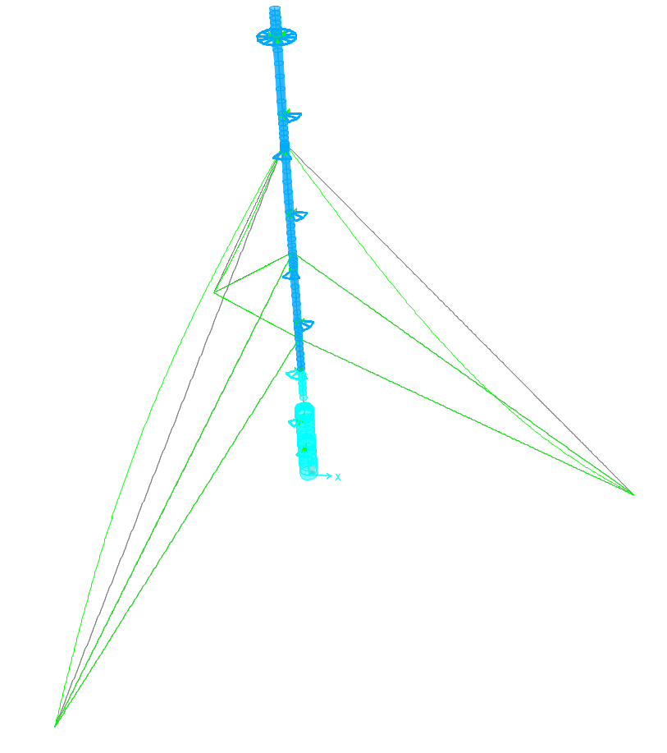
8 | 23.35625 | 8 | 4.33 | 8.07 | 1.9 | -0.984 | 1.8
9 | 26.65 | 9 | 4.33 | 8.07 | 1.9 | -1.000 | 1.9
10 | 29.94375 | 10 | 4.33 | 8.07 | 1.9 | -0.978 | 1.8
11 | 33.2375 | 11 | 4.33 | 8.07 | 1.9 | -0.918 | 1.6
12 | 36.53125 | 12 | 4.33 | 8.07 | 1.9 | -0.824 | 1.3
13 | 39.825 | 13 | 4.33 | 8.07 | 1.9 | -0.698 | 0.9
14 | 43.11875 | 14 | 4.33 | 8.07 | 1.9 | -0.546 | 0.6
15 | 46.4125 | 15 | 4.33 | 8.07 | 1.9 | -0.375 | 0.3
16 | 49.70625 | 16 | 4.33 | 8.07 | 1.9 | -0.189 | 0.1
17 | 53 | - | - | 4 | 1.8 | 0.000 | 0.0

Validazione 2
NOTA: le masse per unità di lunghezza sono riferite ai tratti, quelle nodali ai nodi. Mettendo in Newton ho direttamente i kg massa
Le masse concentrate devono far riferimento alla condizione di carico dei permenenti
 |  |  |  |  |  | Frequency | 0.43 | Hz | Frequency | 0.43 | Hz
 |  |  |  |  |  | Forme modali e loro quadrati
 | Altezza progressiva | Identificativo tratto | Larghezza tratto | Massa per unità di lunghezza | Massa concentrata | Modo 1 |  |  | Modo 2 |  |  |  | Massa generalizzata al modo
Nodi k | z | Tratto | s | mj | Mk | φ1_out | φ1 | φ12 | φ2_out | φ2 | φ22 | m1 | m2 | me1 | me2
k | [m] | j | [m] | [kg/m] | [kg] |  |  |  |  |  |  | [kg] | [kg] | [kg/m] | [kg/m]
1 | 0 | 1 | 3.225 | 0 | 790.85 | 0 | 0.000 | 0.000 | 0 | 0.000 | 0.000 | 0.0 | 0.0 | 166 | 165
2 | 3.225 | 2 | 2.925 | 0 | 1581.7 | -0.000204 | 0.000 | 0.000 | -0.002146 | -0.003 | 0.000 | 0.0 | 0.0
3 | 6.15 | 3 | 2.925 | 0 | 1581.7 | -0.000783 | -0.001 | 0.000 | -0.007781 | -0.012 | 0.000 | 0.0 | 0.1
4 | 9.075 | 4 | 2.925 | 0 | 1581.7 | -0.001713 | -0.003 | 0.000 | -0.016408 | -0.026 | 0.001 | 0.0 | 0.4
5 | 12 | 5 | 1.5 | 0 | 1172.53 | -0.002973 | -0.004 | 0.000 | -0.027532 | -0.043 | 0.002 | 0.0 | 1.0 | Massa ultimo terzo |  | Delta
6 | 13.5 | 6 | 1.5 | 0 | 522.99 | -0.00375 | -0.006 | 0.000 | -0.034127 | -0.054 | 0.003 | 0.0 | 1.0
7 | 15 | 7 | 3.417 | 0 | 407.3 | -0.004716 | -0.007 | 0.000 | -0.041913 | -0.066 | 0.004 | 0.0 | 0.7 | 22.7 | m | 45.3 | m
8 | 18.417 | 8 | 3.383 | 0 | 533.36 | -0.011979 | -0.018 | 0.000 | -0.085002 | -0.134 | 0.018 | 0.0 | 2.8
9 | 21.8 | 9 | 3.45 | 0 | 533.36 | -0.027552 | -0.041 | 0.002 | -0.160007 | -0.253 | 0.064 | 0.3 | 10.0 | 3734.3 | kg | 20.5 | Check
10 | 25.25 | 10 | 3.45 | 0 | 533.36 | -0.050629 | -0.075 | 0.006 | -0.250441 | -0.395 | 0.156 | 0.9 | 24.2
11 | 28.7 | 11 | 3.3 | 0 | 533.36 | -0.080407 | -0.119 | 0.014 | -0.340939 | -0.538 | 0.290 | 2.2 | 45.8 | 164.7 | kg/m
12 | 32 | 12 | 3.5 | 0 | 533.36 | -0.116093 | -0.172 | 0.030 | -0.417879 | -0.660 | 0.435 | 4.6 | 68.3
13 | 35.5 | 13 | 6 | 0 | 735 | -0.156912 | -0.233 | 0.054 | -0.469997 | -0.742 | 0.550 | 8.4 | 85.2
14 | 41.5 | 14 | 6 | 0 | 936.64 | -0.238747 | -0.354 | 0.125 | -0.478789 | -0.756 | 0.571 | 19.6 | 89.2
15 | 47.5 | 15 | 6 | 0 | 936.64 | -0.33026 | -0.490 | 0.240 | -0.367573 | -0.580 | 0.337 | 37.4 | 52.6
16 | 53.5 | 16 | 6 | 0 | 936.64 | -0.428029 | -0.635 | 0.403 | -0.145692 | -0.230 | 0.053 | 62.8 | 8.3
17 | 59.5 | 17 | 2.75 | 0 | 682.96 | -0.529229 | -0.785 | 0.615 | 0.154306 | 0.244 | 0.059 | 96.1 | 9.3
18 | 62.25 | 18 | 2.75 | 0 | 429.29 | -0.576154 | -0.854 | 0.729 | 0.306303 | 0.483 | 0.234 | 113.9 | 36.5
19 | 65 | 19 | 1.5 | 0 | 348.18 | -0.623208 | -0.924 | 0.853 | 0.462211 | 0.730 | 0.532 | 139.8 | 87.2
20 | 66.5 | 20 | 1.5 | 0 | 267.07 | -0.648892 | -0.962 | 0.925 | 0.547846 | 0.865 | 0.748 | 164.7 | 133.1
21 | 68 |  |  | 0 | 133.53 | -0.674577 | -1.000 | 1.000 | 0.633525 | 1.000 | 1.000 | 178.0 | 178.0
 |  |  |  | Total mass [kgm] | 15712 |  | Totale | 5.00 |  | Totale | 5.06 | 828.9 | 833.4
 |  |  |  | Total weight [kN] | 154

